Blacklist
แบบฟอร์มรายการการทดสอบ (Test Case Specification)

โครงการ : CPAC-Update SFF Result
เวอร์ชั่น : 1.0
โมดูล : Blacklist

ลำดับที่ | หัวข้อการทดสอบ | รายละเอียดการทดสอบ | ข้อมูลนำเข้า | ผลการทดสอบที่ควรจะเป็น | ผลการทดสอบที่เกิดขึ้นจริง |  | สรุปผลการทดสอบ (ผ่าน/ไม่ผ่าน)
 |  |  |  |  | Before | After
1 | Update Blacklist Result (Failทั้งไฟล์) | ทดสอบ Run Batch File เพื่อทดสอบการ Update ผลลัพธ์ไฟล์ Blacklist | Path File Data -> D:\batch_receive_result\blacklist\inbound Path File Sync -> D:\batch_receive_result\blacklist\inbound | ย้ายไฟล์ไปไว้ที Path Process D:\batch_receive_result\blacklist\process |  |  | ผ่าน
 |  |  |  | Update ข้อมูลใน Table CL_BATCH ดังนี้ - LAST_UPD=getdate() - LAST_UPD_BY='XXX' - RESPONSE_FILE_NAME = file success + file fail - INBOUND_STATUS = 3 (Complete) - INBOUND_STATUS_DTM =getdate() |  |  | ผ่าน
 |  |  |  | Update ข้อมูลใน Table CL_BLACKLISTดังนี้ - LAST_UPD=getdate() - LAST_UPD_BY='XXX' - ACTION_STATUS = 6 - ACTION_REMARK = ''Not Found Result in SFF_BLACKLIST' - ACTION_STATUS_DTM =getdate() | 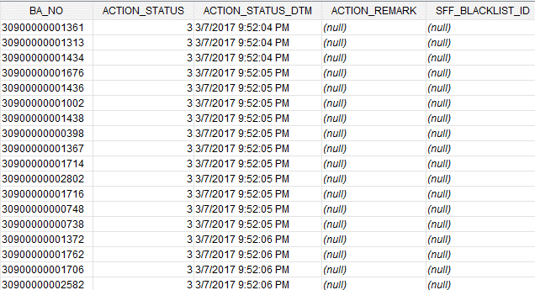 |  | ผ่าน
 |  |  |  | Update ข้อมูลใน Table CL_TREATMENT ดังนี้ - LAST_UPD=getdate() - LAST_UPD_BY='XXX' - ACTION_STATUS = 6 - ACTION_REMARK = 'Not Found Result in SFF_BLACKLIST' - ACTION_STATUS_DTM =getdate() | 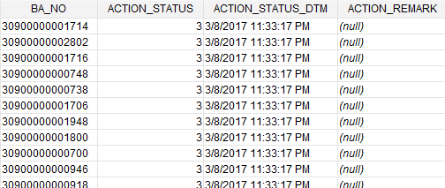 | 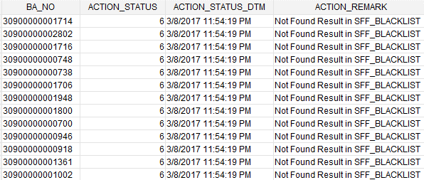 | ผ่าน
2 | Update Blacklist Result (Success & Fail) | ทดสอบ Run Batch File เพื่อทดสอบการ Update ผลลัพธ์ไฟล์ Blacklist | Path File Data -> D:\batch_receive_result\blacklist\inbound Path File Sync -> D:\batch_receive_result\blacklist\inbound | ย้ายไฟล์ไปไว้ที Path Process D:\batch_receive_result\blacklist\process |  |  | ผ่าน
 |  |  |  | Update ข้อมูลใน Table CL_BATCH ดังนี้ - LAST_UPD=getdate() - LAST_UPD_BY='XXX' - RESPONSE_FILE_NAME = file success + file fail - INBOUND_STATUS = 3 (Complete) - INBOUND_STATUS_DTM =getdate() |  |  | ผ่าน
 |  |  |  | Update ข้อมูลใน Table CL_BLACKLISTดังนี้ Fail - LAST_UPD=getdate() - LAST_UPD_BY='XXX' - ACTION_STATUS = 6 - ACTION_REMARK = ''Not Found Result in SFF_BLACKLIST' - ACTION_STATUS_DTM =getdate() Success - LAST_UPD=getdate() - LAST_UPD_BY='XXX' - ACTION_STATUS = 4 - ACTION_REMARK = '' - ACTION_STATUS_DTM =getdate() - SFF_BLACKLIST_ID = จาก Table SFF_BLACKLIST |  |  | ผ่าน
 |  |  |  | Update ข้อมูลใน Table CL_TREATMENT ดังนี้ Fail - LAST_UPD=getdate() - LAST_UPD_BY='XXX' - ACTION_STATUS = 6 - ACTION_REMARK = 'Not Found Result in SFF_BLACKLIST' - ACTION_STATUS_DTM =getdate() Success - LAST_UPD=getdate() - LAST_UPD_BY='XXX' - ACTION_STATUS = 4 - ACTION_REMARK = '' - ACTION_STATUS_DTM =getdate() |  |  | ผ่าน
3 | Update Blacklist Result (Success | ทดสอบ Run Batch File เพื่อทดสอบการ Update ผลลัพธ์ไฟล์ Blacklist | Path File Data -> D:\batch_receive_result\blacklist\inbound Path File Sync -> D:\batch_receive_result\blacklist\inbound | ย้ายไฟล์ไปไว้ที Path Process D:\batch_receive_result\blacklist\process |  |  | ผ่าน
 |  |  |  | Update ข้อมูลใน Table CL_BATCH ดังนี้ - LAST_UPD=getdate() - LAST_UPD_BY='XXX' - RESPONSE_FILE_NAME = file success + file fail - INBOUND_STATUS = 3 (Complete) - INBOUND_STATUS_DTM =getdate() |  |  | ผ่าน
 |  |  |  | Update ข้อมูลใน Table CL_BLACKLISTดังนี้ Success - LAST_UPD=getdate() - LAST_UPD_BY='XXX' - ACTION_STATUS = 4 - ACTION_REMARK = '' - ACTION_STATUS_DTM =getdate() - SFF_BLACKLIST_ID = จาก Table SFF_BLACKLIST |  |  | ผ่าน
 |  |  |  | Update ข้อมูลใน Table CL_TREATMENT ดังนี้ Success - LAST_UPD=getdate() - LAST_UPD_BY='XXX' - ACTION_STATUS = 4 - ACTION_REMARK = '' - ACTION_STATUS_DTM =getdate() |  |  | ผ่าน

Deblacklist
แบบฟอร์มรายการการทดสอบ (Test Case Specification)

โครงการ : CPAC-Update SFF Result
เวอร์ชั่น : 1.0
โมดูล : Blacklist

ลำดับที่ | หัวข้อการทดสอบ | รายละเอียดการทดสอบ | ข้อมูลนำเข้า | ผลการทดสอบที่ควรจะเป็น | ผลการทดสอบที่เกิดขึ้นจริง |  | สรุปผลการทดสอบ (ผ่าน/ไม่ผ่าน)
 |  |  |  |  | Before | After
1 | Update Blacklist Result (Failทั้งไฟล์) | ทดสอบ Run Batch File เพื่อทดสอบการ Update ผลลัพธ์ไฟล์ Blacklist | Path File Data -> D:\batch_receive_result\blacklist\inbound Path File Sync -> D:\batch_receive_result\blacklist\inbound | ย้ายไฟล์ไปไว้ที Path Process D:\batch_receive_result\blacklist\process |  |  | ผ่าน
 |  |  |  | Update ข้อมูลใน Table CL_BATCH ดังนี้ - LAST_UPD=getdate() - LAST_UPD_BY='XXX' - RESPONSE_FILE_NAME = file success + file fail - INBOUND_STATUS = 3 (Complete) - INBOUND_STATUS_DTM =getdate() |  |  | ผ่าน
 |  |  |  | Update ข้อมูลใน Table CL_BLACKLISTดังนี้ - LAST_UPD=getdate() - LAST_UPD_BY='XXX' - ACTION_STATUS = 6 - ACTION_REMARK = ''Not Found Result in SFF_BLACKLIST' - ACTION_STATUS_DTM =getdate() |  |  | ผ่าน
 |  |  |  | Update ข้อมูลใน Table CL_TREATMENT ดังนี้ - LAST_UPD=getdate() - LAST_UPD_BY='XXX' - ACTION_STATUS = 6 - ACTION_REMARK = 'Not Found Result in SFF_BLACKLIST' - ACTION_STATUS_DTM =getdate() |  | 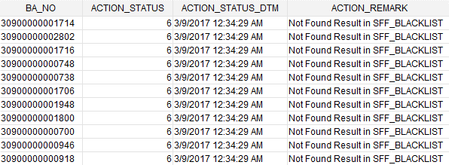 | ผ่าน
2 | Update Blacklist Result (Success & Fail) | ทดสอบ Run Batch File เพื่อทดสอบการ Update ผลลัพธ์ไฟล์ Blacklist | Path File Data -> D:\batch_receive_result\blacklist\inbound Path File Sync -> D:\batch_receive_result\blacklist\inbound | ย้ายไฟล์ไปไว้ที Path Process D:\batch_receive_result\blacklist\process |  |  | ผ่าน
 |  |  |  | Update ข้อมูลใน Table CL_BATCH ดังนี้ - LAST_UPD=getdate() - LAST_UPD_BY='XXX' - RESPONSE_FILE_NAME = file success + file fail - INBOUND_STATUS = 3 (Complete) - INBOUND_STATUS_DTM =getdate() |  |  | ผ่าน
 |  |  |  | Update ข้อมูลใน Table CL_BLACKLISTดังนี้ Fail - LAST_UPD=getdate() - LAST_UPD_BY='XXX' - ACTION_STATUS = 6 - ACTION_REMARK = ''Not Found Result in SFF_BLACKLIST' - ACTION_STATUS_DTM =getdate() Success - LAST_UPD=getdate() - LAST_UPD_BY='XXX' - ACTION_STATUS = 4 - ACTION_REMARK = '' - ACTION_STATUS_DTM =getdate() - SFF_BLACKLIST_ID = จาก Table SFF_BLACKLIST |  |  | ผ่าน
 |  |  |  | Update ข้อมูลใน Table CL_TREATMENT ดังนี้ Fail - LAST_UPD=getdate() - LAST_UPD_BY='XXX' - ACTION_STATUS = 6 - ACTION_REMARK = 'Not Found Result in SFF_BLACKLIST' - ACTION_STATUS_DTM =getdate() Success - LAST_UPD=getdate() - LAST_UPD_BY='XXX' - ACTION_STATUS = 4 - ACTION_REMARK = '' - ACTION_STATUS_DTM =getdate() |  |  | ผ่าน
3 | Update Blacklist Result (Success | ทดสอบ Run Batch File เพื่อทดสอบการ Update ผลลัพธ์ไฟล์ Blacklist | Path File Data -> D:\batch_receive_result\blacklist\inbound Path File Sync -> D:\batch_receive_result\blacklist\inbound | ย้ายไฟล์ไปไว้ที Path Process D:\batch_receive_result\blacklist\process |  |  | ผ่าน
 |  |  |  | Update ข้อมูลใน Table CL_BATCH ดังนี้ - LAST_UPD=getdate() - LAST_UPD_BY='XXX' - RESPONSE_FILE_NAME = file success + file fail - INBOUND_STATUS = 3 (Complete) - INBOUND_STATUS_DTM =getdate() |  |  | ผ่าน
 |  |  |  | Update ข้อมูลใน Table CL_BLACKLISTดังนี้ Success - LAST_UPD=getdate() - LAST_UPD_BY='XXX' - ACTION_STATUS = 4 - ACTION_REMARK = '' - ACTION_STATUS_DTM =getdate() - SFF_BLACKLIST_ID = จาก Table SFF_BLACKLIST |  |  | ผ่าน
 |  |  |  | Update ข้อมูลใน Table CL_TREATMENT ดังนี้ Success - LAST_UPD=getdate() - LAST_UPD_BY='XXX' - ACTION_STATUS = 4 - ACTION_REMARK = '' - ACTION_STATUS_DTM =getdate() |  |  | ผ่าน

